Prijzenopgave
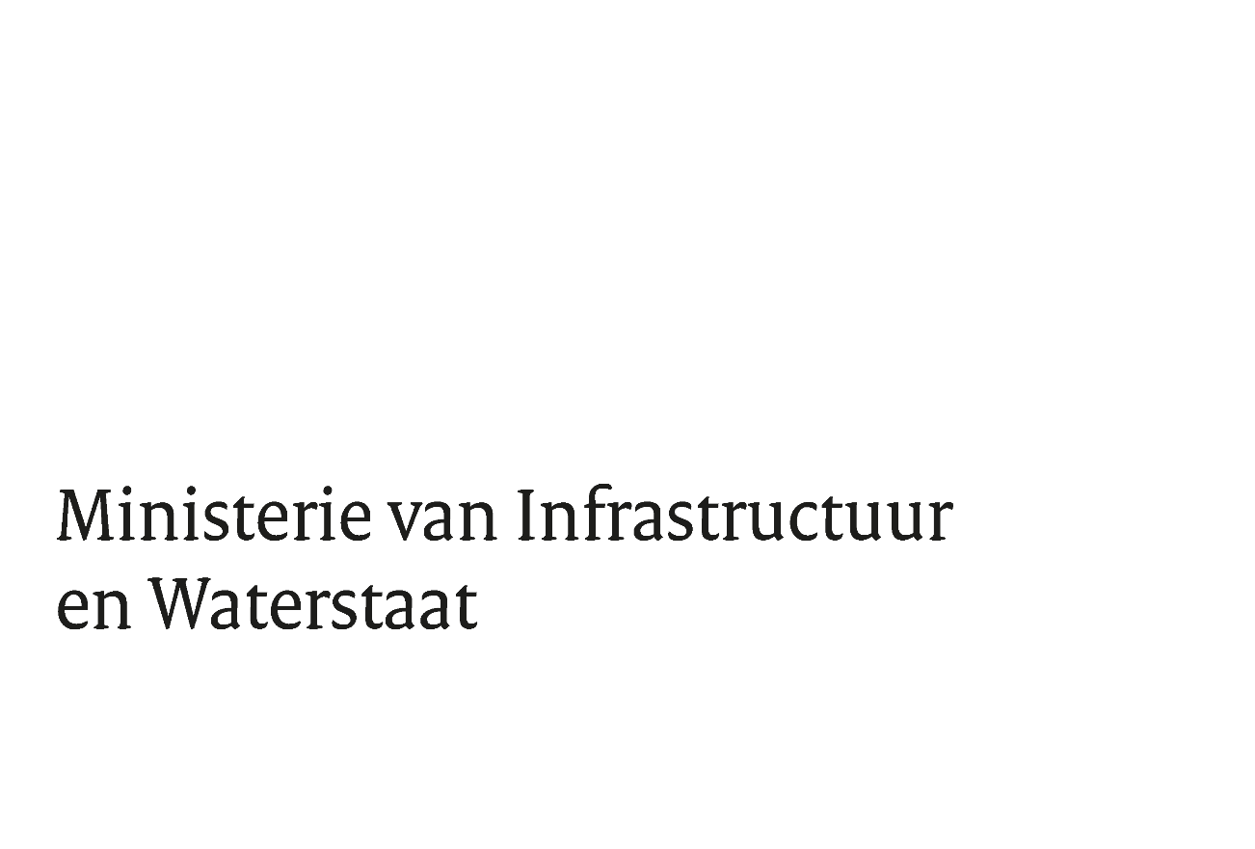
Bijlage 8. Prijsopgaveformulier

M.b.t. aanbesteding: | berekenen van SDE++- en SCE-subsidiehoogtes en advisering'

Met referentie: | TN369891

De datum: | 19-Sep-22

overzicht totale kosten m.b.t. berekening van SDE++ - en SCE-subsidiehoogtes en advisering
Omschrijving; aantal thema's per jaar incl. extra ondersteuning | totaal prijs per jaar | kosten totaal over gehele contract periode 4 jaar.
4 thema's incl extra ondersteuning * | € 0.00 | € 0.00
5 thema's incl extra ondersteuning * | € 0.00 | € 0.00
6 thema's incl extra ondersteuning * | € 0.00 | € 0.00
7 thema's incl extra ondersteuning * | € 0.00 | € 0.00
8 thema's incl extra ondersteuning * | € 0.00 | € 0.00
* er zal geen jaarlijkse indexering plaatsvinden zie toelichting op blad 1

De huidige thema's zijn
Windenergie ,
Verbranding en vergassing van biomassa
Geothermie en aquathermie
Zonne-energie
Vergisting van biomassa

Gegevens Inschrijvende partij
Naam Inschrijver (organisatie)
Naam rechtsgeldig ondertekenaar:
Functie:
Plaats en datum:
Handtekening:

